フロー
熱媒ボイラー入り
熱媒ボイラー戻り
バルブ交換後
ｼﾞｬｹｯﾄ入熱媒バルブ
(熱媒滲み箇所)

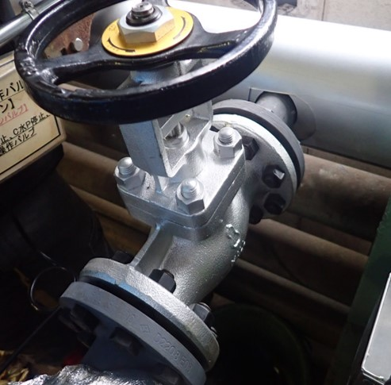
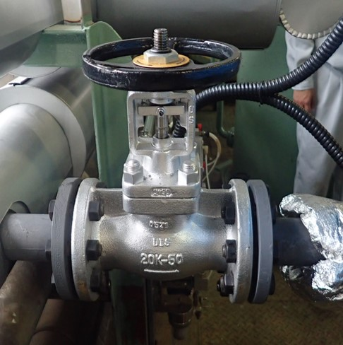

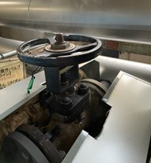

熱媒行き
熱媒戻り

